③必要保障額計算シート
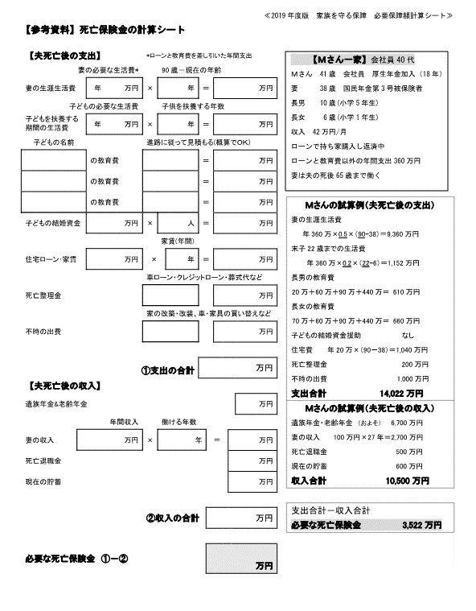
③死亡保険金の計算シート ※2019年度の法令等の金額を参考にしています。
【死亡保険金の計算シート】の作成方法 1<.①記入シート>を入力する。①のシートに入力すると、②のシート■に自動入力されます。 2.<②遺族年金・妻の老齢年金計算シート>を入力
⇓ ③のシートを記入する(右のページを参考にして下さい)
3.③必要保障額計算シートに入力する。■に数字を入力すると■に自動入力されます。 ②遺族年金等の合計金額が■に自動入力される

 | 【夫死亡後の支出】 |  |  | *ローンと教育費を差し引いた額で記入
 |  | 妻の必要な年間生活費* |  |  | 90歳－現在の年齢
*妻が一人で生活できる金額を入力する | 妻の生涯生活費 |  | 万円 | × |  | 年 | ＝ | 0 | 万円
 | 子どもの必要な年間生活費＊ |  |  |  | 22歳－末子の年齢
*末っ子が独立するまでの生活費 | 末子22歳までの生活費 |  | 万円 | × |  | 年 | ＝ | 0 | 万円

 | 子どもの名前 |  |  | 進路に従って見積もる(概算でＯＫ)
 |  | の教育費 |  |  |  |  | ＝ |  | 万円

 |  | の教育費 |  |  |  |  | ＝ |  | 万円

 |  | の教育費 |  |  |  |  | ＝ |  | 万円

 | 子どもの結婚資金 |  | 万円 | × |  | 人 | ＝ | 0 | 万円
 |  |  |  | 返済額・家賃(年間)
 | 住宅ローン・家賃 |  | 万円 | × |  | 年 | ＝ | 0 | 万円
 |  |  |  | 車ローン・クレジットローン・葬式代など
 | 死亡整理金 |  |  |  |  |  |  |  | 万円
 |  |  |  | 家の改築・改装、車・家具の買い替えなど
 | 不時の出費 |  |  |  |  |  |  |  | 万円

 |  |  |  | ① | 支出の合計 |  |  | 0 | 万円

 | 【夫死亡後の収入】
■に数字が入っていますが、①②のシートを記入して頂くと値が自動更新されます。 |  |  |  |  |  |  |  | ②シートの結果
 | 遺族年金・妻の老齢年金 |  |  |  |  |  |  | 1,950 | 万円
 |  | 年間収入 |  |  | 働ける年数
 | 妻の収入 |  | 万円 | × |  | 年 | ＝ | 0 | 万円

 | 死亡退職金 |  |  |  |  |  |  |  | 万円

 | 現在の貯蓄 |  |  |  |  |  |  |  | 万円

■■に数字が入っていますが、①②③のシートを記入して頂くと値が自動更新されます。 |  |  |  | ② | 収入の合計 |  |  | 1,950 | 万円

 |  | 必要な死亡保険金 ①－② |  |  |  |  |  | (1,950) | 万円

